Random Subsampling 1
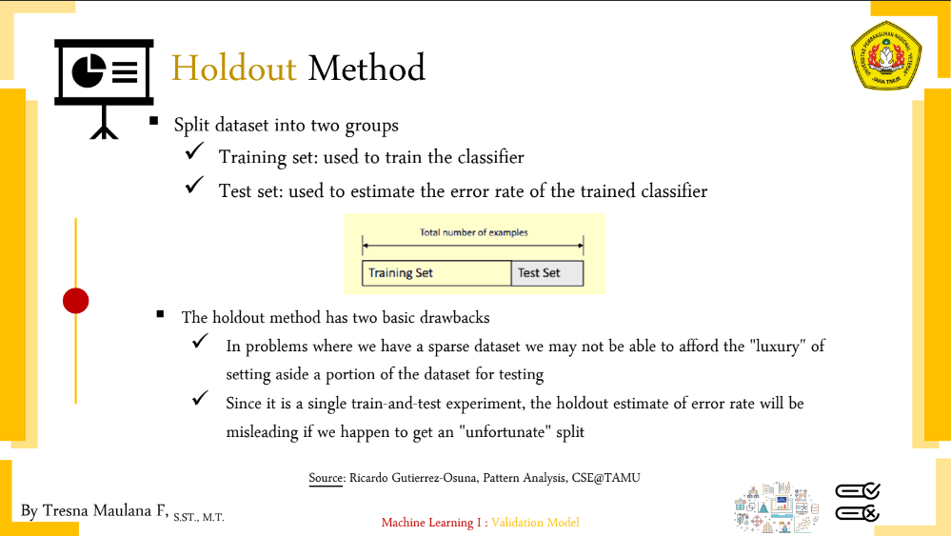
...
D26 | D27 | D28 | D29 | D30
5.9118525015 | 3.5972211497 | 5.4635153519 | 4.9173163413 | 5.4497706374
6.050619803 | 3.3882148692 | 5.581218505 | 4.961854492 | 5.5982140009
6.2353829072 | 3.5256205128 | 5.7584720196 | 5.1097945164 | 5.8283788484
6.7186308129 | 3.8379682125 | 6.2401923047 | 5.5668662639 | 6.2872887638
6.0835844697 | 4.0249223595 | 5.6595052787 | 5.1749396132 | 5.6053545829
5.8711157372 | 3.865229618 | 5.4598534779 | 5.0059964043 | 5.3347914673
6.0522723005 | 3.7603191354 | 5.6187187152 | 5.085272854 | 5.5479726027
6.06465168 | 3.5510561809 | 5.608921465 | 5.0169711978 | 5.5991070717
5.6124860802 | 3.4828149535 | 5.1749396132 | 4.6636895265 | 5.146843693
6.0116553461 | 3.5623026261 | 5.5623735941 | 4.9989999 | 5.5181518645
5.7113921245 | 3.3391615714 | 5.2516664022 | 4.6765371804 | 5.2848841047
5.9699246226 | 3.4885527085 | 5.5208694967 | 4.944694126 | 5.476312628
6.6580778007 | 3.9749213829 | 6.1991934959 | 5.5874860179 | 6.1692787261
5.7367238037 | 3.1559467676 | 5.2773099208 | 4.6583258795 | 5.2782572882
5.8051701095 | 3.1352830813 | 5.3310411741 | 4.7106262853 | 5.3600373133
5.9472682805 | 3.3045423284 | 5.472659317 | 4.8311489317 | 5.5443665103
5.9 | 3.3045423284 | 5.4396691076 | 4.8270073545 | 5.4350712967
5.9690870324 | 3.5128336141 | 5.5108982934 | 4.9295030175 | 5.5190578906
6.0473134531 | 3.5721142199 | 5.5883808031 | 4.9979995998 | 5.6053545829
6.0876925021 | 3.3451457367 | 5.6124860802 | 4.9689032995 | 5.6524331044
6.0382116558 | 3.3211443811 | 5.5623735941 | 4.9162994213 | 5.616938668
5.8223706512 | 3.4278273002 | 5.3721504074 | 4.7906158268 | 5.3712196008
6.0811183182 | 3.769615365 | 5.6373752758 | 5.1176166328 | 5.5830099409
6.0415229868 | 3.8871583451 | 5.6124860802 | 5.123475383 | 5.5344376408
6.1081912216 | 3.4525353003 | 5.6329388422 | 4.9979995998 | 5.6973678133
6.2904689809 | 3.6932370625 | 5.8266628528 | 5.2057660339 | 5.8566201857
6.0299253727 | 3.7215588132 | 5.5821142948 | 5.0249378106 | 5.5883808031
6.1081912216 | 3.4525353003 | 5.6329388422 | 4.9979995998 | 5.6973678133
6.4761099435 | 3.6041642582 | 5.9983331018 | 5.3244718048 | 6.0440052945
6.0024994794 | 3.4785054262 | 5.5398555938 | 4.9416596402 | 5.5587768439
6.1919302322 | 3.6345563691 | 5.7358521599 | 5.1371198156 | 5.7210138962
6.4366140167 | 3.5213633723 | 5.9539902586 | 5.2325901808 | 6.0712436947
6.4791974812 | 3.6373066959 | 6.0049979184 | 5.3469617541 | 6.0274372664
5.8532042507 | 3.2603680774 | 5.4018515344 | 4.7927027865 | 5.3581713298
5.6453520705 | 3.1906112267 | 5.193264869 | 4.6281745862 | 5.1478150705
6.1741396162 | 3.4394767044 | 5.7026309718 | 5.0467811524 | 5.7489129407
5.9581876439 | 3.5199431814 | 5.5045435778 | 4.944694126 | 5.476312628
6.3 | 3.5270384177 | 5.8266628528 | 5.1788029505 | 5.8566201857
...

